EAA
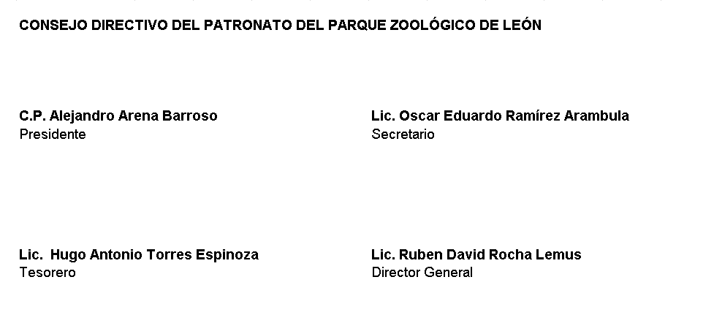
PATRONATO DEL PARQUE ZOOLÓGICO DE LEÓN ESTADO ANALITICO DEL ACTIVO Del 01 de Enero Al 30 de Junio 2022 Cifras en Pesos
 | Concepto | Saldo Inicial 1 | Cargos del Periodo 2 | Abonos del Periodo 3 | Saldo Final 4 (1+2-3) | Variación Del Periodo (4-1)
ACTIVO |  | 111,210,785.37 | 114,569,026.57 | 111,323,846.05 | 114,455,965.89 | 3,245,180.52
1100 | Activo Circulante | 3,129,740.31 | 112,837,666.85 | 109,899,458.55 | 6,067,948.61 | 2,938,208.30
1110 | Efectivo y Equivalentes | 1,576,318.99 | 97,945,056.55 | 95,389,677.88 | 4,131,697.66 | 2,555,378.67
1120 | Derechos a Recibir Efectivo o Equivalentes | 74,349.78 | 903,387.08 | 950,670.83 | 27,066.03 | -47,283.75
1130 | Derechos a Recibir Bienes o Servicios | 0.00 | 1,812,690.08 | 1,812,690.08 | 0.00 | 0.00
1140 | Inventarios | 781,677.53 | 4,261,678.56 | 4,215,160.83 | 828,195.26 | 46,517.73
1150 | Almacenes | 697,394.01 | 7,914,854.58 | 7,531,258.93 | 1,080,989.66 | 383,595.65
1160 | Estimación por Pérdida o Deterioro de Activos Circulantes | 0.00 | 0.00 | 0.00 | 0.00 | 0.00
1190 | Otros Activos Circulantes | 0.00 | 0.00 | 0.00 | 0.00 | 0.00
1200 | Activo No Circulante | 108,081,045.06 | 1,731,359.72 | 1,424,387.50 | 108,388,017.28 | 306,972.22
1210 | Inversiones Financieras a Largo Plazo | 0.00 | 0.00 | 0.00 | 0.00 | 0.00
1220 | Derechos a Recibir Efectivo o Equivalentes a Largo Plazo | 0.00 | 0.00 | 0.00 | 0.00 | 0.00
1230 | Bienes Inmuebles, Infraestructura y Construcciones en Proceso | 86,491,576.46 | 0.00 | 0.00 | 86,491,576.46 | 0.00
1240 | Bienes Muebles | 32,442,913.28 | 1,731,359.72 | 426,926.00 | 33,747,347.00 | 1,304,433.72
1250 | Activos Intangibles | 52,952.72 | 0.00 | 0.00 | 52,952.72 | 0.00
1260 | Depreciación, Deterioro y Amortización Acumulada de Bienes | -10,906,397.40 | 0.00 | 997,461.50 | -11,903,858.90 | -997,461.50
1270 | Activos Diferidos | 0.00 | 0.00 | 0.00 | 0.00 | 0.00
1280 | Estimación por Pérdida o Deterioro de Activos no Circulantes | 0.00 | 0.00 | 0.00 | 0.00 | 0.00
1290 | Otros Activos no Circulantes | 0.00 | 0.00 | 0.00 | 0.00 | 0.00

BAJO PROTESTA DE DECIR VERDAD DECLARAMOS QUE LOS ESTADOS FINANCIEROS Y SUS NOTAS, SON RAZONABLEMENTE CORRECTOS Y SON RESPONSABILIDAD DEL EMISOR

